상품제안서
아이리버 포터블 라디오 스피커 | 상품코드: F27822

 |  |  |  |  |  |  | 02-412-0044 | www.easy1.co.kr
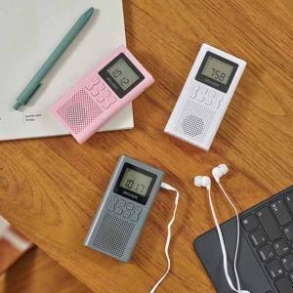

【상세/제작정보】

【인쇄/포장옵션】 | 실크 / 포장불가능

【공급단가】 | 수량 | 50~ | 100~ | 500~ | 1,000~ | 2,000~
*VAT별도 | 단가 | 28,900원 | 28,420원 | 27,700원 | 27,220원 | 26,490원

【상품 URL】 | https://dev.easy1.co.kr:443/src/goods_detail.php?gdno=27822

